상품제안서
보라 디저트 3종 세트 | 상품코드: F27954

 |  |  |  |  |  |  | 02-412-0044 | www.easy1.co.kr
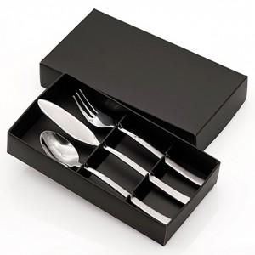

【상세/제작정보】

【인쇄/포장옵션】 | 레이저 / 포장불가능

【공급단가】 | 수량 | 140~ | 420~ | 840~ | 1,260~ | 1,680~
*VAT별도 | 단가 | 4,810원 | 4,730원 | 4,620원 | 4,500원 | 4,420원

【상품 URL】 | https://easy1.co.kr:443/src/goods_detail.php?gdno=27954

